Evidencias
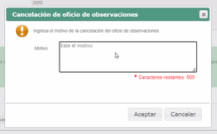
1

2

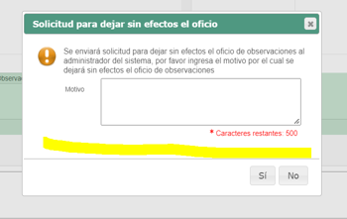
3

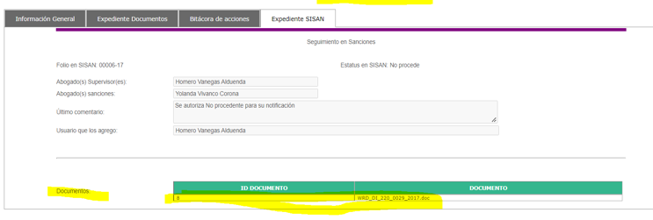
6

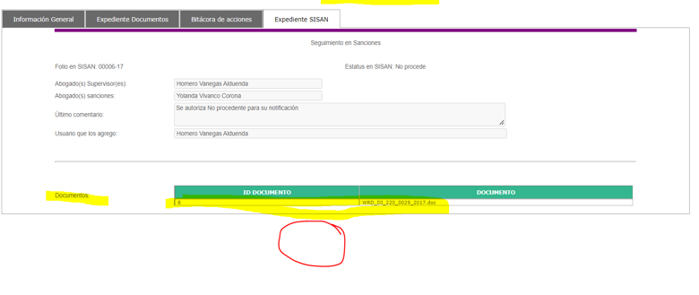
7

8

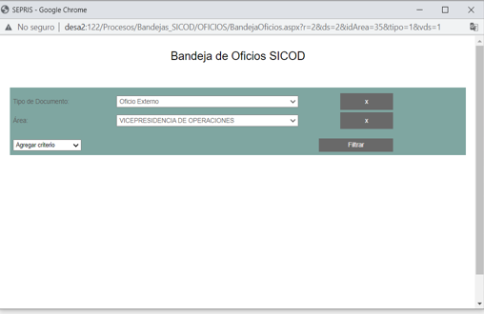
10

Reporte Errores
Control de Errores

Total de Errores Validos | 21 |  | Eficiencia en Corregir | 105%
Vida Media de los Errores | 0 | Días | Error Mas Antiguo | 0 | Días
Total de Casos de Uso | 0 |  | Errores / Caso de Uso | #DIV/0!

Total | 13 | 100.0%

Tipo de Defecto | Defectos | % | Acum
Validación | 13 | 61.9% | 61.9%
Funcionalidad | 0 | 0.0% | 61.9%
Runtime | 0 | 0.0% | 61.9%
Ortografìa | 0 | 0.0% | 61.9%
Otro | 0 | 0.0% | 61.9%
Presentación | 0 | 0.0% | 61.9%
Usabilidad | 0 | 0.0% | 61.9%
Negocio | 0 | 0.0% | 61.9%
Eficiencia | 105%
Eficacia | -7
Promedio Total de Defectos | 0
Vida Promedio Defectos Activos | 0
Defecto Mas Antiguo | 0
Total de Defectos | 21 | 100.0%
Errores Validos | 21 | 100.0%
Revisados | 7 | 33.3%
Corregidos sin Revisar | -1.00 | -4.8%
Sin Atención | 15

